상품제안서
베온 맥씨 C타입 도킹 미니보조배터리10000mAh | 상품코드: F30198

 |  |  |  |  |  |  | 02-412-0044 | www.easy1.co.kr
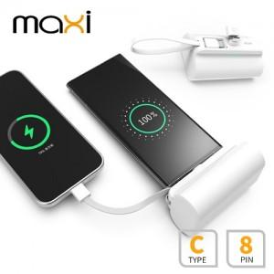

【상세/제작정보】

【인쇄/포장옵션】 | 레이저, 풀칼라 / 시판박스

【공급단가】 | 수량 | 50~ | 100~ | 500~ | 1,000~ | 2,000~
*VAT별도 | 단가 | 12,120원 | 11,910원 | 11,610원 | 11,410원 | 11,110원

【상품 URL】 | https://dev.easy1.co.kr:443/src/goods_detail.php?gdno=30198

